第三次
工程款支付证书
工程名称 |  | 眉山市仁寿县黑龙滩风景区旅游基础设施建设项目（大坝过境路） |  |  |  |  | 建设单位 |  | 仁寿县天府水乡旅游开发有限责任公司 |  |  |  | ERP编号 |  | 8850 | 档案编号
合同金额 |  | 98,478,478.00 |  |  | 中标时间 | 2017.12.1 | 已提供工程资料 |  | 中标通知书、施工合同和内部承包协议原件、交工证书 |  |  |  | 保存地址 |  |  | 责任单位 |  | 西部大区四川省
决算金额 |  | 89766900.65 |  |  | 决算时间 | 2019.5.30 | 项目部印章 |  | 有 |  |  |  | 施工人 |  | 莫林军 | 区域责任人 | 刘中柱 | 省办负责人 | 吴庆全
序号 | 经营填写 |  |  |  |  | 工程填写 | 经营填写 |  |  | 财务填写 | 经营、工程、质安填写 |  | 区域负责人 |  | 申请部门填写财务核对 |  |  | 本次支付 金额 | 剩余款项
 | 到款情况 |  |  |  |  |  | 暂列金 |  |  | 代缴税金 | 其他扣款 |  | 预留款 |  | 成本票
 | 日期 | 工程款金额 | 周转金金额 | 到款银行 | 到款账户 | 完成进度 | 比例 | 金额 | 备注 | 金额 | 金额 | 备注 | 金额 | 备注 | 供货单位 | 剩余合同额 | 成本票额
1 | 2018-04-02 | 4,923,924.00 |  | 工行 | 2313398139100131009
2 | 2018-08-22 | 30,000,000.00 |  | 工行 | 2313398139100131009 |  | 0.5% | 150,000.00 |  | 1723454 | 150,500.00 | 2018.8.9办理涉税事项报告表费用500，代扣增值税及附加;直接从一般户上的转到公司帐上 | 1,822,000.00 | 1%损失准备金30万; 企税暂扣1522000元
3 | 2018-08-31 | 5,000,000.00 |  | 工行 | 2313398139100131009 |  | 0.5% | 49,620.00 | 补扣第1次管理费24620元，合作人已转 |  |  |  | 50,000.00 | 损失准备金5万
4 | 2018-09-29 | 4,492,748.00 |  | 工行 | 2313398139100131009 |  | 0.5% | 22,464.00 | 合作人已转 |  |  |  | 44,928.00 | 损失准备金
5 | 前期代付 |  | 1,796,914.25 | 徽行 | 2313398139100131009 |  |  |  |  |  |  |  | -1,916,928.00 | 申请延缓损失准备金（累计：394928万）详见申请；以及第2次企税暂扣1522000元
6 | 2019-01-30 | 18,000,000.00 |  | 工行 | 2313398139100131009 |  | 0.5% | 90,000.00 | 合作人已转 | 265784 |  | 税代扣增值税及附加;直接从一般户上的转到公司帐上 | 230,000.00 | 损失准备金
7 | 2019-01-31 | 5,000,000.00 |  | 工行 | 2313398139100131009 |  | 0.5% | 25,000.00 | 合作人已转
8 | 前期代付 |  | 6,600,000.00 | 工行 | 2313398139100131009 |  |  |  |  |  |  |  | -230,000.00 | 申请延缓损失准备金（累计：230000万）
9 | 2019-05-20 | 2,158,690.00 |  | 工行 | 2313398139100131009 |  | 0.5% | 10,794.00 | 合作人已转
10 | 2019-06-21 | 2,601,008.00 |  | 工行 | 2313398139100131009 |  | 0.5% | 13,006.00 | 合作人已转
11 | 前期退回 |  | -4,138,880.25 | 莫林军 | 2313398139100131009
12 | 2019-08-12 |  | 500,000.00 | 工行 | 2313398139100131009
 |  |  |  |  |  |  |  | -360,884.00 | 累计收款 | -1989238 | -150,500.00 | 费用已交
13 | 2020-01-20 | 14897523.63 |  |  |  |  | 0.5% | 74,488.00 |  | 203453 | 水利基金9683元，增值税及附加193770元
 | 2020-01-20 |  | -3369070.63 | 莫林军 | 2313398139100131009 |  |  | -74,488.00 | 合作人已转 | 500 | 500.00 | 500元手续费及500元外经证费用
 |  |  |  |  |  |  |  |  |  |  |  |  |  |  | 前期累计支付 |  |  | 76,920,668.99
 | 2020-01-20 |  |  |  |  |  |  |  |  |  |  |  |  |  | 仁寿县鼎顺建材经营部 |  |  | 3,975,000.00
 | 2020-01-20 |  |  |  |  |  |  |  |  |  |  |  |  |  | 四川仁寿良锦建筑劳务有限公司 |  |  | 7,350,000.00
14 | 2022-01-29 | 1693007.02 |  |  |  |  | 0.50% | 13,463.00 |  |  | 78,000.00 | 刘剑一级公路建造师占用费6500*12月 |  |  | 退周转金
 | 2022-03-22 |  | -1388963.37 |  |  |  |  |  |  |  | 300.00 | 手续费 |  |  | 退预缴税款 |  |  | 185,641.66

合计 |  | 88766900.65 | 0 | - | - | - | - | 13463 | - | 203953 | 78800 | - | 0 | - | - | 0.00 | 0.00 | 88431310.65 | 39374.00
本次结算、支付明细 |  | 应支付金额 |  |  | 1574605.03 |  | 本次支付金额 |  |  |  |  | 小写 | 1,574,605.03
 |  | 已支付金额 |  |  | 0.00 |  |  |  |  |  |  | 大写 | 壹仟肆佰陆拾玖万肆仟零柒拾元陆角叁分
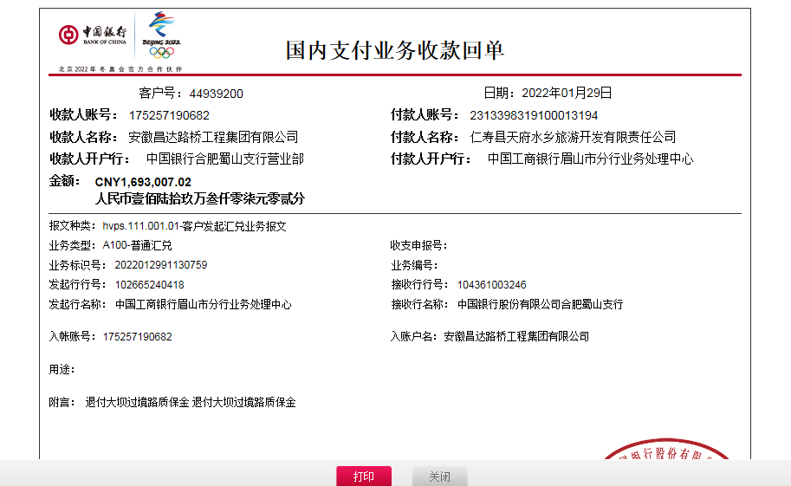

 |  |  |  |  |  |  |  |  | 0.99

